Parts Only BOM
Thumbnail | Quantity | Part Number | Description | Material | BOM Structure
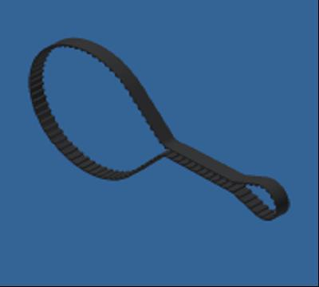 | 1 | Zahnriemen T5 - Z102 - L510mm |  | Rubber | Purchased
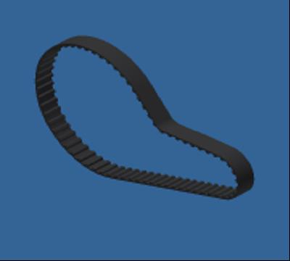 | 2 | Zahnriemen T5 - Z68 - L340 |  | Rubber | Purchased
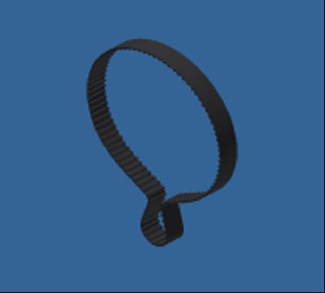 | 1 | Zahnriemen T5 - Z100 - L500mm - 16mm |  | Rubber | Purchased
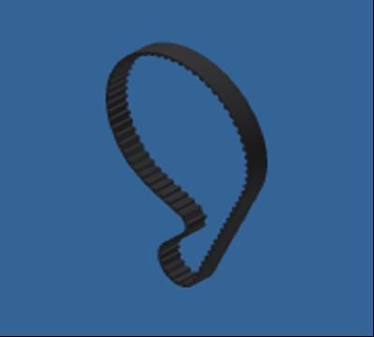 | 3 | Zahnriemen T2,5 - Z80 - L200mm |  | Rubber | Purchased
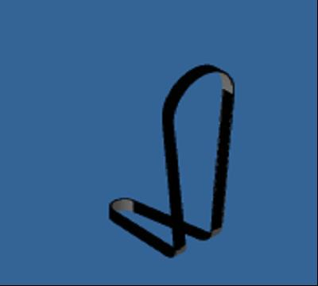 | 1 | Zahnriemen T2,5 - Z127 - L317.5mm |  | Generisch | Purchased
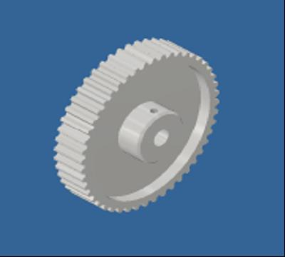 | 2 | Synchrone RiemenscheibeT5_z48 | STEP AP203 | Aluminium 6061 | Purchased
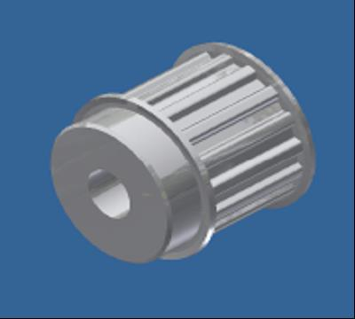 | 1 | Synchrone Riemenscheibe T5 - Z16 -16mm |  | Aluminium 6061 | Purchased
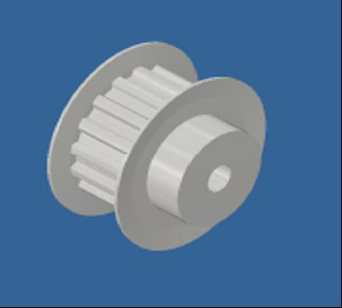 | 3 | Synchrone Riemenscheibe T5 - Z16 -10mm | STEP AP203 | Aluminium 6061 | Purchased
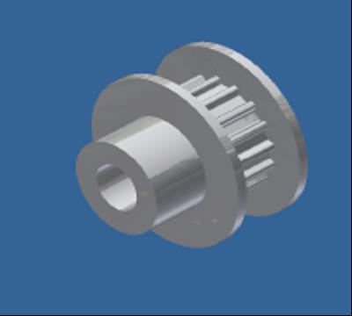 | 4 | Synchrone Riemenscheibe T2.5 - Z16 |  | Aluminium 6061 | Purchased
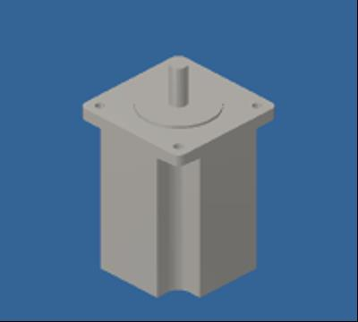 | 1 | Nema24 - L88 | http://www.omc-stepperonline.com/nema-24-dual-shaft-cnc-stepper-motor-35a-31nm439-ozin-24hs343504d-p-384.html | Stahl, Guss | Purchased
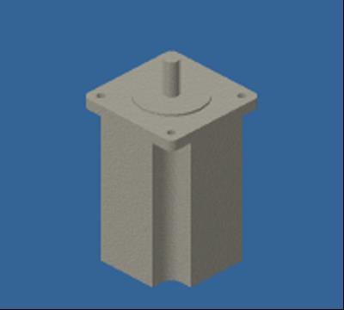 | 1 | Nema24 - L100 | http://www.omc-stepperonline.com/dual-shaft-cnc-stepper-motor-nema-24-100mm-4nm566-ozin-24hs393008d-p-388.html | Stahl | Purchased
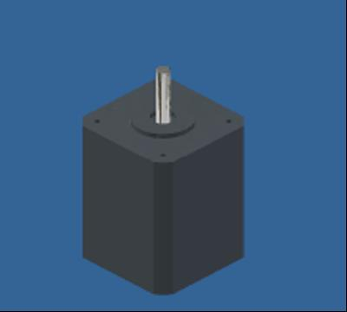 | 1 | Nema17 - L60 | HIGH TORQUE MOTOR BIPOLAR - 4209L-01P, Single Shaft | Eisen, grau | Purchased
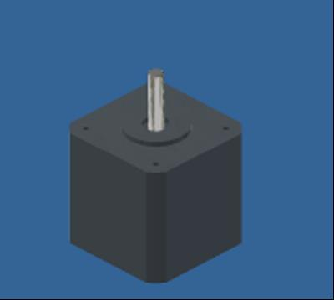 | 1 | Nema17 - L48 | HIGH TORQUE MOTOR BIPOLAR - 4209L-01P, Single Shaft | Eisen, duktil | Purchased
 | 1 | ISO 7380-1 - M4 x 35 | Innensechskant-Rundkopfschraube - Produktklasse A | Stahl | Purchased
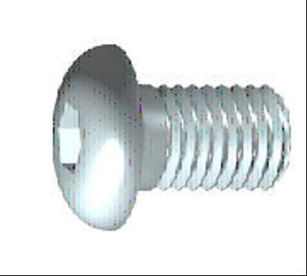 | 1 | ISO 7380-1 - M4 x 30 | Innensechskant-Rundkopfschraube - Produktklasse A | Stahl | Purchased
 | 7 | F624 ZZ 4x13x5 | Kugellager mit Flansch | Stahl, weich | Purchased
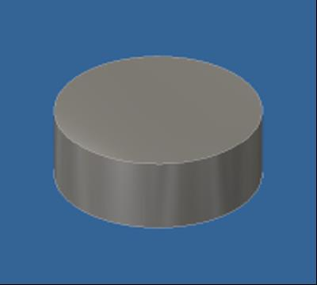 | 4 | EncoderMagnet |  | Stahl, Kohlenstoff | Purchased
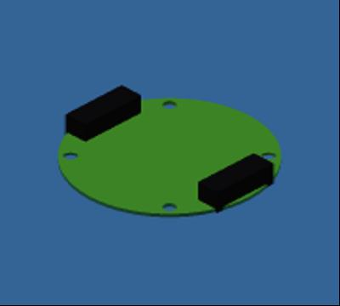 | 1 | Encoder without LEDs | Encoder without LEDs | Generisch | Purchased
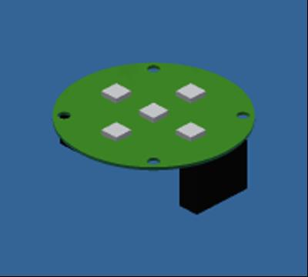 | 3 | Encoder with LEDs | Encoder with LEDs | Generisch | Purchased
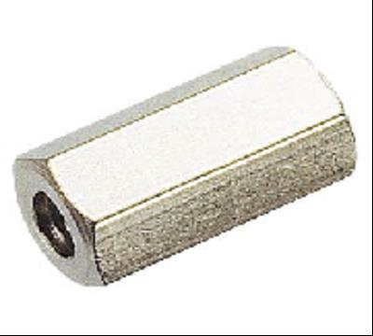 | 31 | Diszanzbolzen_M4x20 |  | Nickel-Kupfer-Legierung 400 | Purchased
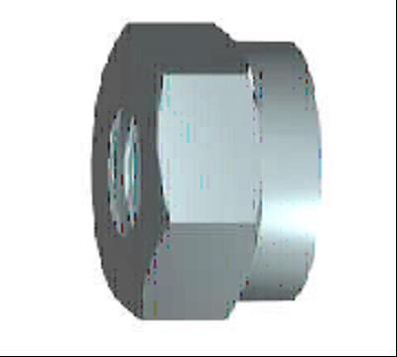 | 3 | DIN 985 - M8 | Sechskantmutter | Stahl, weich | Purchased
 | 1 | DIN 985 - M4 | Sechskantmutter | Stahl, weich | Purchased
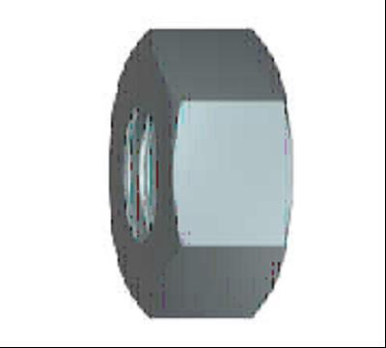 | 38 | DIN 934 - M4 | Sechskantmutter | Stahl, weich | Purchased
 | 14 | DIN 934 - M3 | Sechskantmutter | Stahl, weich | Purchased
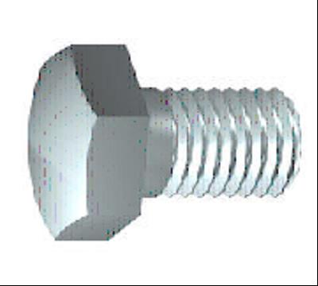 | 2 | DIN 933 - M4 x 55 | Sechskantschraube | Stahl, weich | Purchased
 | 2 | DIN 933 - M4 x 40 | Sechskantschraube | Stahl, weich | Purchased
 | 4 | DIN 933 - M4 x 30 | Sechskantschraube | Stahl, weich | Purchased
 | 1 | DIN 933 - M4 x 25 | Sechskantschraube | Stahl, weich | Purchased
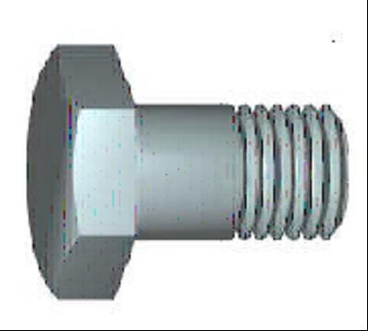 | 2 | DIN 931-1 - M8 x 55 | Sechskantschraube | Stahl, weich | Purchased
 | 20 | DIN 912 - M4 x 70 | Zylinderkopfschraube | Stahl, weich | Purchased
 | 4 | DIN 912 - M4 x 60 | Zylinderkopfschraube | Stahl, weich | Purchased
 | 19 | DIN 912 - M4 x 55 | Zylinderkopfschraube | Stahl, weich | Purchased
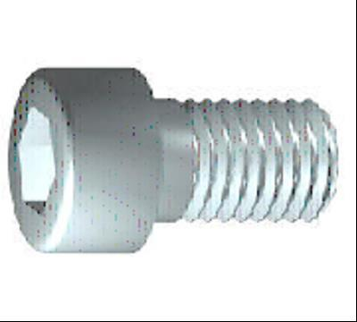 | 9 | DIN 912 - M4 x 50 | Zylinderkopfschraube | Stahl, weich | Purchased
 | 2 | DIN 912 - M4 x 40 | Zylinderkopfschraube | Stahl, weich | Purchased
 | 7 | DIN 912 - M4 x 35 | Zylinderkopfschraube | Stahl, weich | Purchased
 | 25 | DIN 912 - M4 x 30 | Zylinderkopfschraube | Stahl, weich | Purchased
 | 5 | DIN 912 - M4 x 25 | Zylinderkopfschraube | Stahl, weich | Purchased
 | 3 | DIN 912 - M4 x 20 | Zylinderkopfschraube | Stahl, weich | Purchased
 | 4 | DIN 912 - M3 x 16 | Zylinderkopfschraube | Stahl, weich | Purchased
 | 6 | DIN 912 - M3 x 10 | Zylinderkopfschraube | Stahl, weich | Purchased
 | 6 | DIN 912 - M2 x 20 | Zylinderkopfschraube | Stahl, weich | Purchased
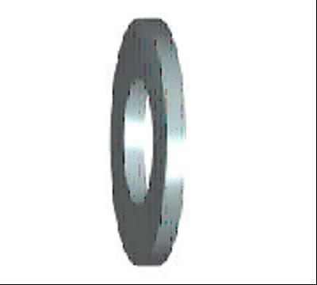 | 9 | DIN 9021 - 4,3 | Unterlegscheibe | Stahl, weich | Purchased
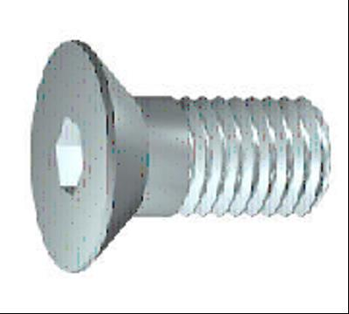 | 4 | DIN 7991 - M4x30 | Senkschrauben mit Innensechskant | Stahl, weich | Purchased
 | 14 | DIN 7991 - M3x25 | Senkschrauben mit Innensechskant | Stahl, weich | Purchased
 | 4 | DIN 7991 - M3x10 | Senkschrauben mit Innensechskant | Stahl, weich | Purchased
 | 7 | DIN 625 T1 - 624 - 4 x 13 x 5 | Rillenkugellager | Stahl, weich | Purchased
 | 4 | DIN 625 T1 - 619/6 - 6 x 15 x 5 | Rillenkugellager | Stahl, weich | Purchased
 | 4 | DIN 625 SKF - SKF 626 | Kugellager, einreihig SKF | Stahl, weich | Purchased
 | 10 | DIN 625 SKF - SKF 624 | Kugellager, einreihig SKF | Stahl, weich | Purchased
 | 2 | DIN 625 SKF - SKF 61818 | Kugellager, einreihig SKF | Stahl, weich | Purchased
 | 4 | DIN 625 SKF - SKF 61807 | Kugellager, einreihig SKF | Stahl, weich | Purchased
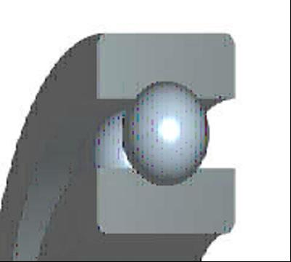 | 11 | DIN 625 SKF - SKF 608 | Kugellager, einreihig SKF | Stahl, weich | Purchased
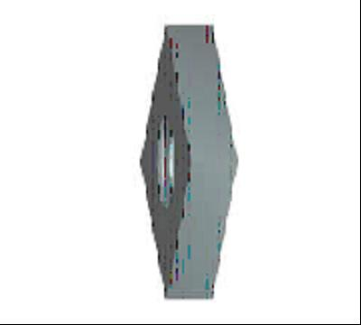 | 12 | DIN 562 - M4 | Vierkantmutter | Stahl, weich | Purchased
 | 5 | DIN 125 - A 8,4 | Unterlegscheibe | Stahl, weich | Purchased
 | 63 | DIN 125 - A 4,3 | Unterlegscheibe | Stahl, weich | Purchased
 | 4 | DIN 125 - A 3,2 | Unterlegscheibe | Stahl, weich | Purchased
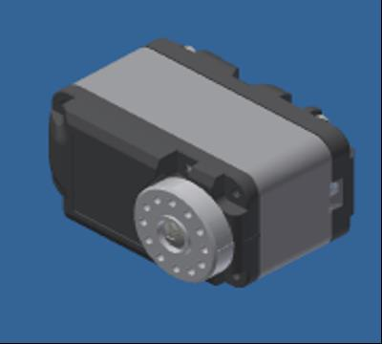 | 1 | [HerkuleX] DRS-010X | [HerkuleX] DRS-010X | Generisch | Purchased
 | 1 | Wrist_Cover |  | ABS-Kunststoff | Normal
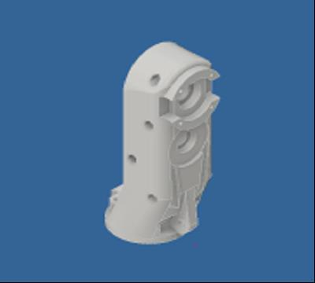 | 1 | Wrist_A | Printed out of 2 parts | ABS-Kunststoff | Normal
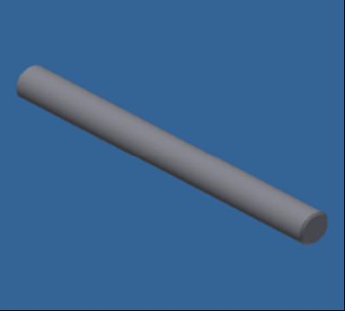 | 1 | Welle 8x80mm |  | Steel | Normal
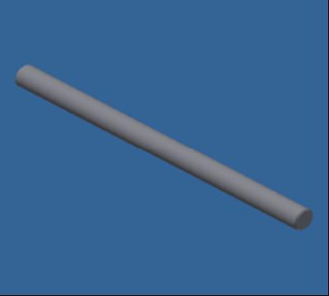 | 1 | Welle 8x120mm |  | Steel | Normal
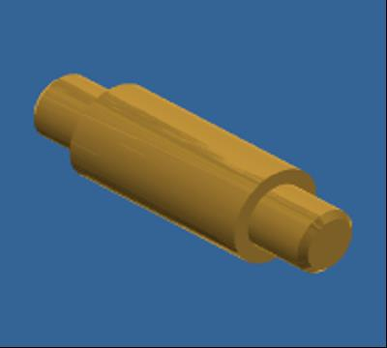 | 2 | Welle 5x4+7.5x15+5x4 |  | Messing, weicher Gelbton | Normal
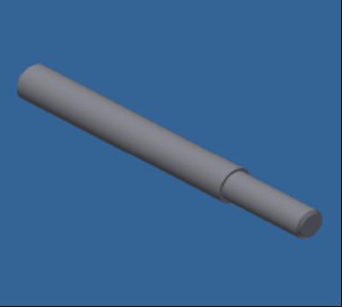 | 1 | Welle 5x15+6x45 |  | Steel | Normal
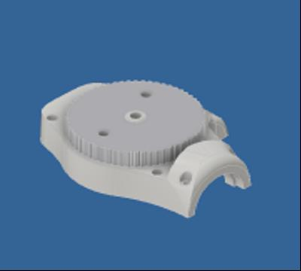 | 1 | unterArmSegment_B |  | ABS-Kunststoff | Normal
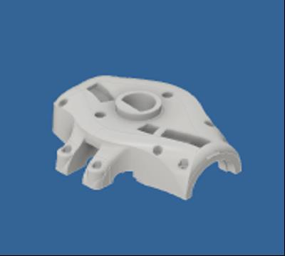 | 1 | unterArmSegment_A |  | ABS-Kunststoff | Normal
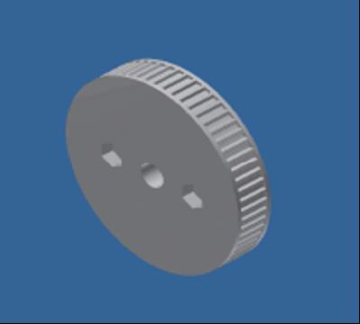 | 1 | Synchrone Riemenscheibe T2.5 - Z60 |  | ABS-Kunststoff | Normal
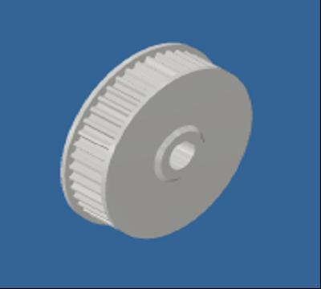 | 1 | Synchrone Riemenscheibe T2.5 - Z44 | STEP AP203 | Aluminium 6061 | Normal
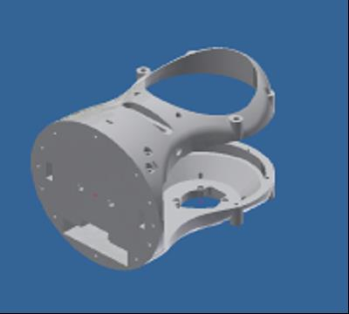 | 1 | Shoulder_basis_N24 | Printed out of 3 parts | ABS-Kunststoff | Normal
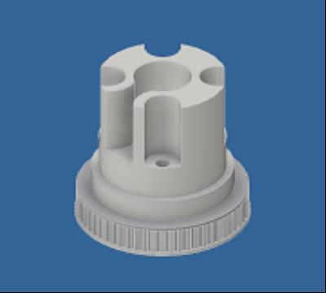 | 1 | RotoatorGear - Z60 |  | ABS-Kunststoff | Normal
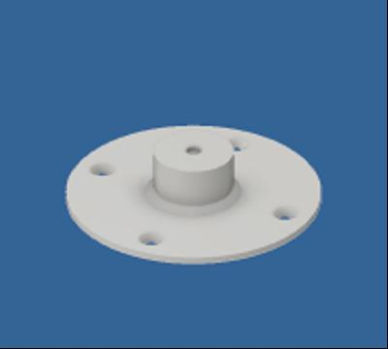 | 1 | OberArmMagnet |  | ABS-Kunststoff | Normal
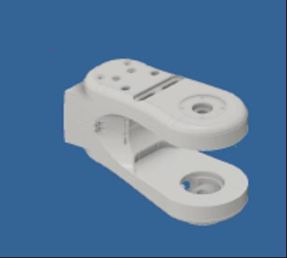 | 1 | OberArm_C | Printed out of 3 parts | ABS-Kunststoff | Normal
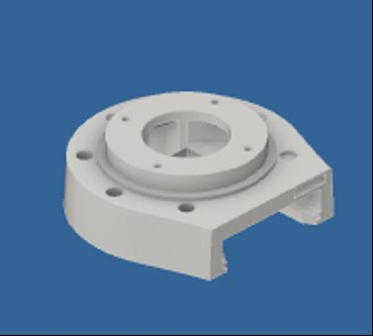 | 1 | OberArm_B |  | ABS-Kunststoff | Normal
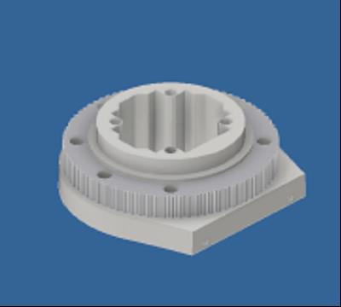 | 1 | OberArm_A |  | ABS-Kunststoff | Normal
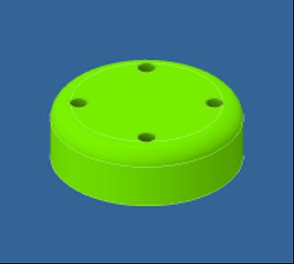 | 1 | MotorCoverN24_3 |  | ABS-Kunststoff | Normal
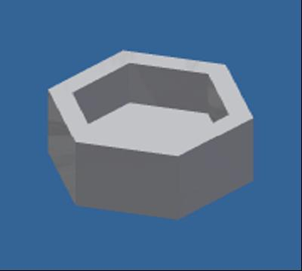 | 1 | magHexMount |  | ABS-Kunststoff | Normal
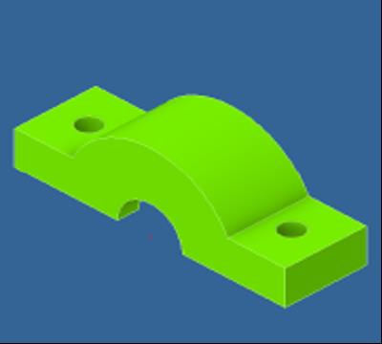 | 1 | LagerKlemme |  | ABS-Kunststoff | Normal
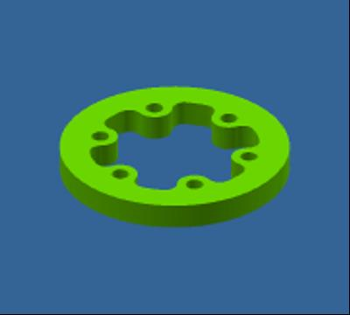 | 1 | GripperMountPlate |  | ABS-Kunststoff | Normal
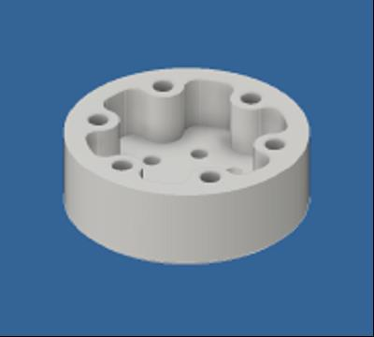 | 1 | GripperMount |  | ABS-Kunststoff | Normal
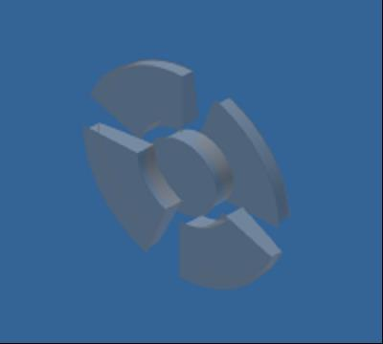 | 3 | encoder_kappe_clear |  | Polycarbonat, klar | Normal
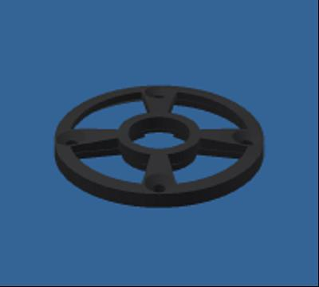 | 3 | encoder_kappe |  | ABS-Kunststoff - Schwarz | Normal
 | 1 | CoverBase |  | ABS-Kunststoff | Normal
 | 1 | Cover_G2 |  | ABS-Kunststoff | Normal
 | 1 | Bolzen6mm |  | Messing, weicher Gelbton | Normal
 | 1 | Bolzen |  | Messing, weicher Gelbton | Normal
 | 1 | Belt_T_Spacer |  | Aluminium 6061 | Normal
 | 1 | Alu_Belt_tens |  | Aluminium 6061 | Normal
 | 1 | 60zGelenk |  | ABS-Kunststoff | Normal

